Sheet3
perhitungan metode SAW

 | TABLE KRITERIA
 | C1 | Fasilitas
 | C2 | Kebersihan
 | C3 | Pelayanan
 | C4 | Ketersediaan Dokter
 | C5 | Keamanan
 | C6 | Ketersediaan Obat

 | TABLE ALTERNATIF
 | A1 | Rs. AU Drs Hardjolukito
 | A2 | Rs. Panti Rapih
 | A3 | Rs. Bethesda
 | A4 | Rs. Dr Sardjito
 | A5 | RSI Yogyakarta
Langkah-langkah :
1. Menentukan Bobot Preferensi W= 4, 2, 3, 6 ,1, 5
2 Normalisasi Matriks dari

 | Alternatif \ Kriteria | C1 Fasilitas | C2 Kebersihan | C3 Layanan | C4 Ket.Dokter | C5 Keamanan | C6 Ket.Obat

 | Rs. Drs AU Hardjolukito | 2 | 3 | 3 | 2 | 3 | 3
 | Rs. Panti Rapih | 3 | 3 | 3 | 2 | 3 | 3
 | Rs. Bethesda | 3 | 3 | 3 | 3 | 2 | 2
 | Rs. Dr Sardjito | 3 | 3 | 2 | 3 | 3 | 3
 | Rs. Islam Yogyakarta | 2 | 3 | 3 | 3 | 3 | 2
 | max | 3 | 3 | 3 | 3 | 3 | 3

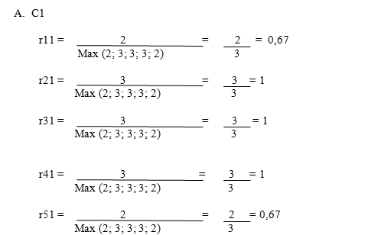
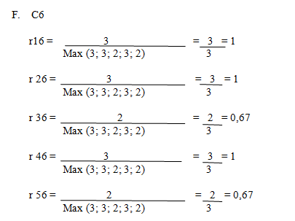
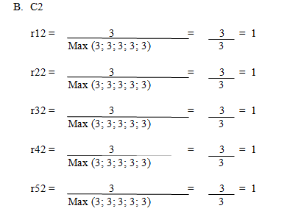
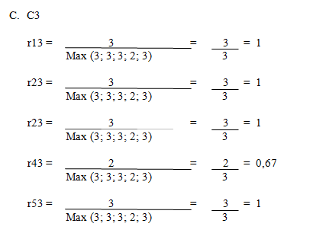
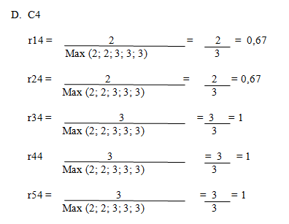
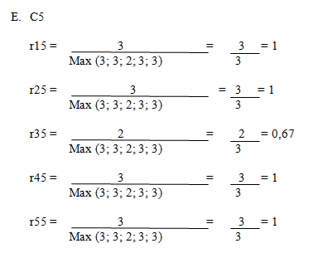

 | diperoleh matriks ternormalisasi R sbb:
 | Alternatif \ Kriteria | C1 Fasilitas | C2 Kebersihan | C3 Layanan | C4 Ket.Dokter | C5 Keamanan | C6 Ket.Obat

 | Rs. Drs AU Hardjolukito | 0.67 | 1.00 | 1.00 | 0.67 | 1.00 | 1.00
 | Rs. Panti Rapih | 1.00 | 1.00 | 1.00 | 0.67 | 1.00 | 1.00
 | Rs. Bethesda | 1.00 | 1.00 | 1.00 | 1.00 | 0.67 | 0.67
 | Rs. Dr Sardjito | 1.00 | 1.00 | 0.67 | 1.00 | 1.00 | 1.00
 | Rs. Islam Yogyakarta | 0.67 | 1.00 | 1.00 | 1.00 | 1.00 | 0.67

 | 3. Nilai Preferensi Setiap alternatif (Total Bobot) , dengan W= 4, 2, 3, 6 ,1, 5

 | nilai preferensi | total bobot
 | v1 | 17.7
 | v2 | 19.02
 | v3 | 19.02
 | v4 | 20.01
 | v5 | 18.03

 | Menghitung IP Rumah Sakit , diperoleh dari hasil perhitungan pada langkah 3 dibagi dengan 6 (jumlah kriteria(C) : V1/6, dst
 | ip rumah sakit
 | RS1 | 2.94
 | RS2 | 3.17
 | RS3 | 3.17
 | RS4 | 3.34
 | RS5 | 3.01

 | 1. Menentukan Kategori: Berdasarkan IP
 | tabel 2. Pemetaan Nilai untuk Kategori

 |  | IP | Kategori
 |  | <1.0 | Kurang Baik
 |  | 1,1-2,0 | Cukup Baik
 |  | 2,1-3,0 | Baik
 |  | 3,1-4,0 | Sangat Baik

 | 2. Ranking
 | Diurutkan berdasarkan IP dari yang terbesar ke IP yang terkecil.
 | 1. Tampilan Tabel hasil:
 | Tabel 3. hasil Perhitungan Evaluasi Perkuliahan dengan Pembobotan Rata-Rata

 | Alternatif \ Kriteria | C1 Fasilitas | C2 Kebersihan | C3 Layanan | C4 Ket.Dokter | C5 Keamanan | C6 Ket.Obat | Total Bobot | IP RUMAH SAKIT | Kategori | Rangking

 | Rs. Drs AU Hardjolukito | 2 | 3 | 3 | 2 | 3 | 3 | 17.7 | 2.94 | Baik | 5
 | Rs. Panti Rapih | 3 | 3 | 3 | 2 | 3 | 3 | 19.02 | 3.17 | Sangat Baik | 2
 | Rs. Bethesda | 3 | 3 | 3 | 3 | 2 | 2 | 19.02 | 3.17 | Sangat Baik | 3
 | Rs. Dr Sardjito | 3 | 3 | 2 | 3 | 3 | 3 | 20.01 | 3.34 | Sangat Baik | 1
 | Rs. Islam Yogyakarta | 2 | 3 | 3 | 3 | 3 | 2 | 18.03 | 3.01 | Sangat Baik | 4

